Stap 1 TOC
Parameter: | Stap 1 TOC
Referentiewaarde: | 79.57 | mg/Nm3
Gemiddelde: | 79.31 | mg/Nm3
Standaard afw. ref. abs.: | 6.63 | mg/Nm3
Standaard afw. ref. rel.: | 8.4 | %
Aantal Labo's: | 5
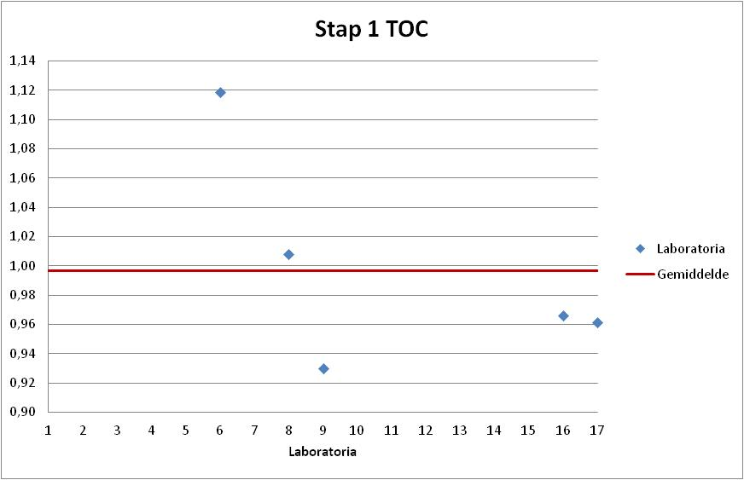

Labonr. | Result | Z-Score | Uitschieter | %Afw

9 | 74.00 | -0.80 |  | -7.0%
17 | 76.50 | -0.42 |  | -3.9%
16 | 76.84 | -0.37 |  | -3.4%
8 | 80.20 | 0.13 |  | 0.8%
6 | 89.00 | 1.46 |  | 11.9%

Stap 2 TOC
Parameter: | Stap 2 TOC
Referentiewaarde: | 40.61 | mg/Nm3
Gemiddelde: | 39.12 | mg/Nm3
Standaard afw. ref. abs.: | 2.30 | mg/Nm3
Standaard afw. ref. rel.: | 5.9 | %
Aantal Labo's: | 5

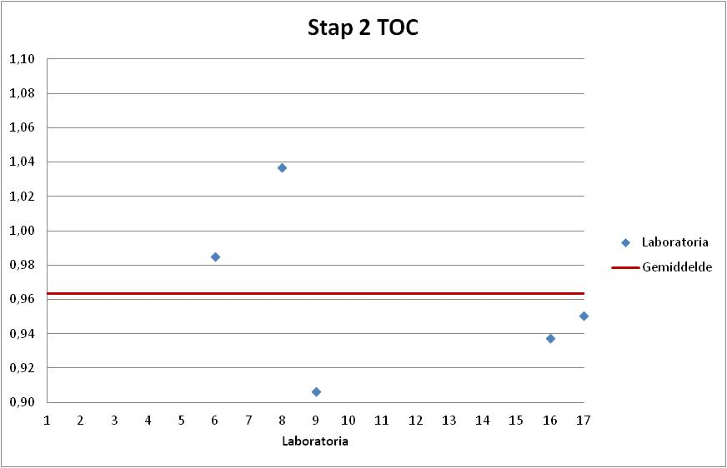
Labonr. | Result | Z-Score | Uitschieter | %Afw

9 | 36.80 | -1.01 |  | -9.4%
16 | 38.08 | -0.45 |  | -6.2%
17 | 38.60 | -0.22 |  | -4.9%
6 | 40.00 | 0.39 |  | -1.5%
8 | 42.10 | 1.30 |  | 3.7%

Stap 3 TOC
Parameter: | Stap 3 TOC
Referentiewaarde: | 56.36 | mg/Nm3
Gemiddelde: | 56.11 | mg/Nm3
Standaard afw. ref. abs.: | 2.49 | mg/Nm3
Standaard afw. ref. rel.: | 4.4 | %
Aantal Labo's: | 6
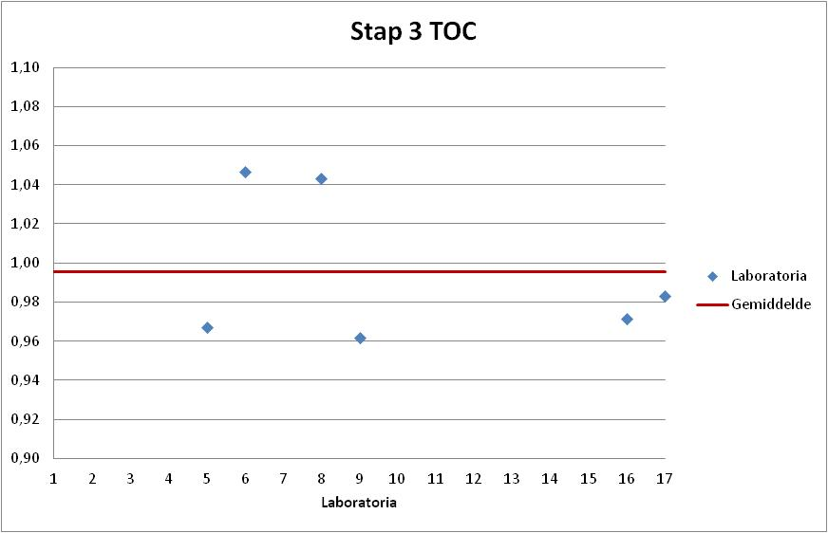

Labonr. | Result | Z-Score | Uitschieter | %Afw

9 | 54.20 | -0.77 |  | -3.8%
5 | 54.50 | -0.65 |  | -3.3%
16 | 54.76 | -0.54 |  | -2.8%
17 | 55.40 | -0.28 |  | -1.7%
8 | 58.80 | 1.08 |  | 4.3%
6 | 59.00 | 1.16 |  | 4.7%

Stap 13 TOC
Parameter: | Stap 13 TOC
Referentiewaarde: | 79.57 | mg/Nm3
Gemiddelde: | 78.50 | mg/Nm3
Standaard afw. ref. abs.: | 5.11 | mg/Nm3
Standaard afw. ref. rel.: | 6.5 | %
Aantal Labo's: | 6

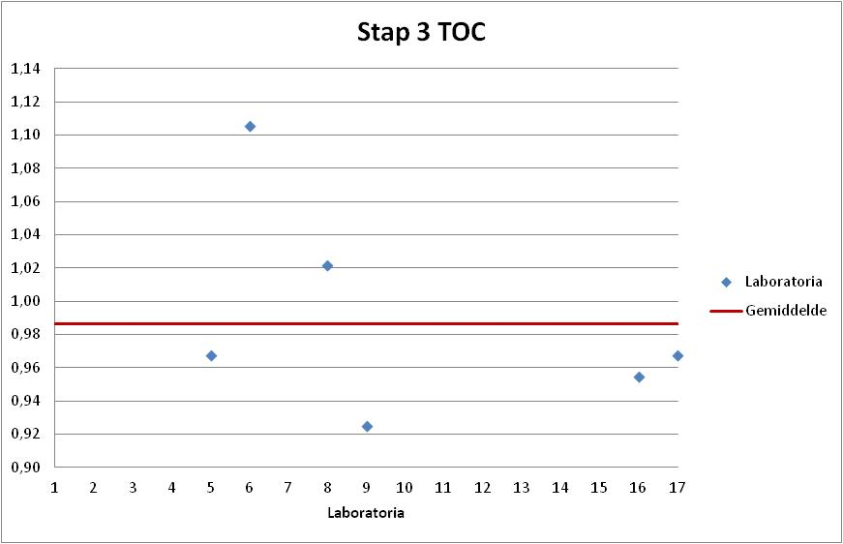
Labonr. | Result | Z-Score | Uitschieter | %Afw

9 | 73.60 | -0.96 |  | -7.5%
16 | 75.96 | -0.50 |  | -4.5%
5 | 77.00 | -0.29 |  | -3.2%
17 | 77.00 | -0.29 |  | -3.2%
8 | 81.30 | 0.55 |  | 2.2%
6 | 88.00 | 1.86 |  | 10.6%

